COVER
NOBLAND |  | DATE: | 2023-04-21
COVER SHEET
KOHL'S WOVEN - PSP'24 SVVW

STYLE# | WWV44W115
DESCRIPTION | TOP
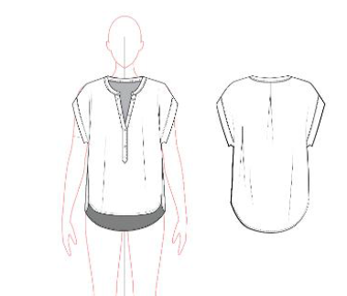

CREAT PATTERN
PATTERN | NBOV
ATTN | MR. OSCAR
FROM | JOLIE VI (Ext: 2786/0975721374)

WV44W115
NOBLAND 봉제작업지시서 SEWING
UPDATED: | 21-Apr-23 | PSP'23, SVVW, WV44W115 CS
[ VIETNAM / INDONESIA ]

CONSTRUCTION
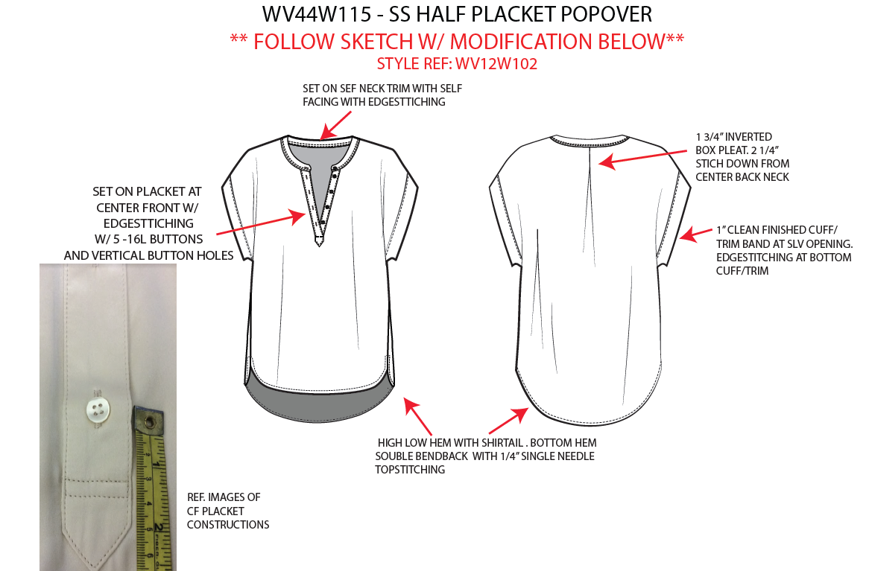

Set on self neck trim with edgestitching/ Bản cổ may với facing bằng vải chính và diễu 1kim
1 3/4" inverted box pleat. 2 1/4 stitch down from center back neck
Giữa sau có 1ly hộp, Xếp ly đối và sâu ly 1 3/4"
Diễu 1kim từ giữa cổ sau xuống 2 1/4"

[
Set on placket at centre front w/ edgestitching w/ 5-16L buttons and vertical button hole
Nẹp ở giữa trước, diễu 1kim với nút 5 -16L và khuy dọc

NO STITCH

1" centre finished cuff/ trim band at SLV opening edgestitching at bottom/trim
Lai tay 1" may sạch với facing bằng vải chính, diễu 1kim cạnh dưới (như hình vẽ)
NẸP FACING NẰM NGOÀI

Refer image of CF placket construction
Xem hình để tham khảo cấu trúc may của nẹp
high low hem with shitail. Bottom hem souble bendback with 1/4" single needle topstitching
Lai có dáng bầu. Lai 1/4" với diễu 1kim

 |  |  | 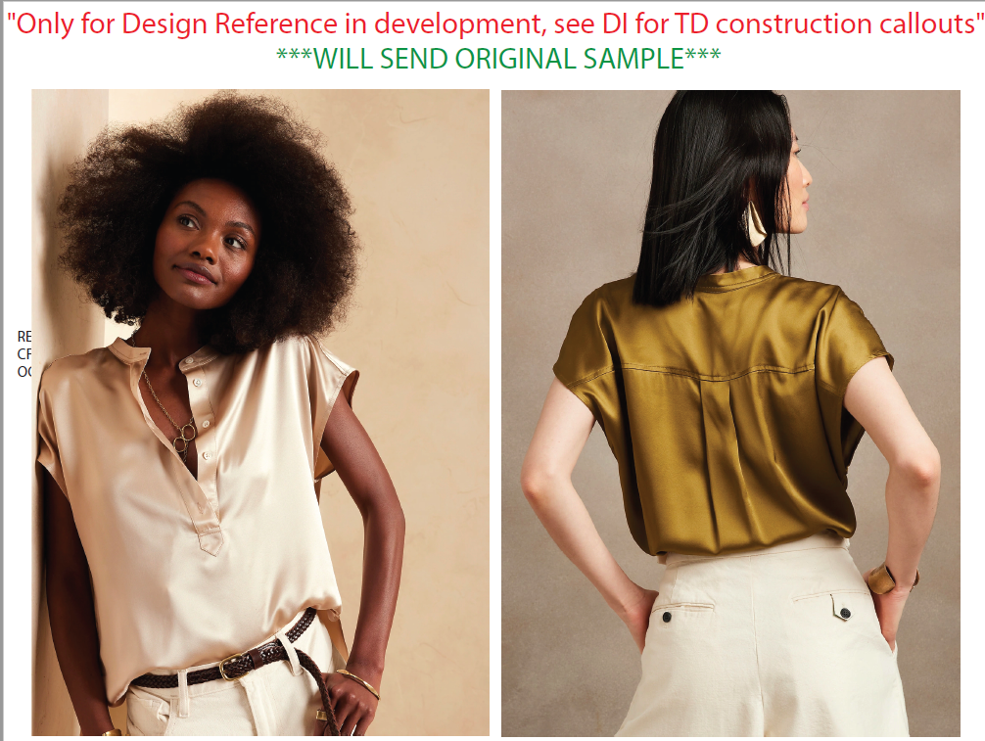

SPEC
***Be careful Extended, relaxed spec

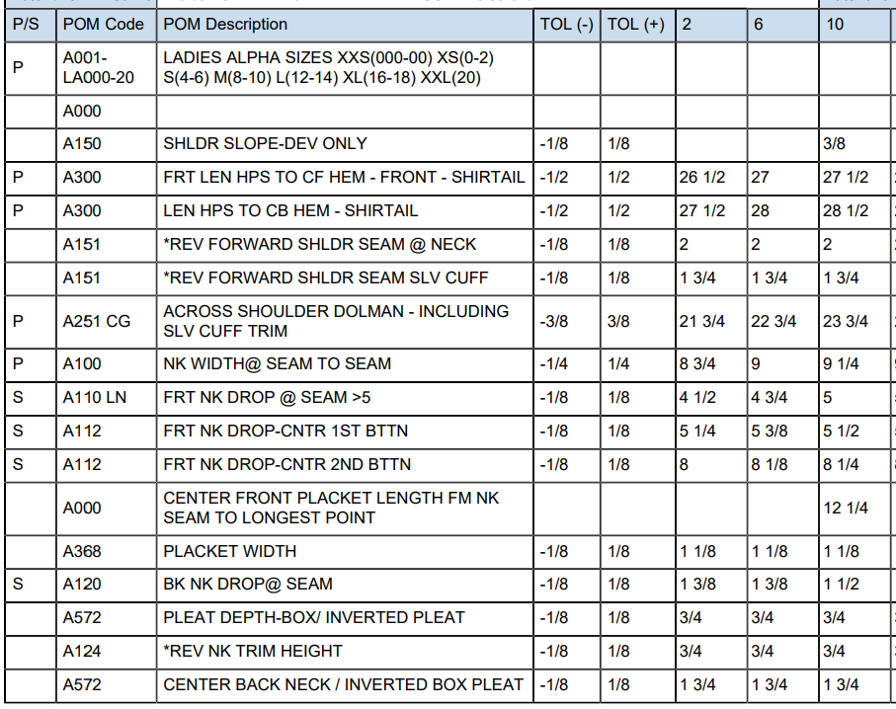

27 3/4
30 1/4

9

5 3/4

7

7/6

23 1/4
10 1/4
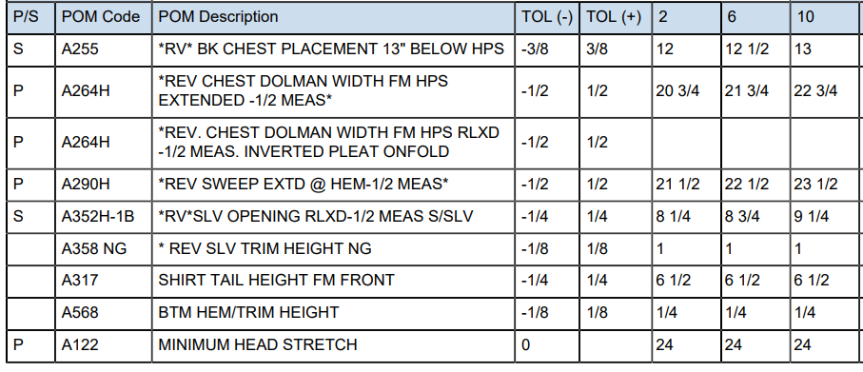

SPEC - W/O LINING

